Zbiorczy
wydatki i przychody
 | wydatki | przychody | stan konta | wydatki bez kosztów stałych | zaoszczędzone | zaoszczedzone log
lipiec2020 | 13,428.10 zł | 17,932.17 zł | 20,014.07 zł | 4,826.10 zł | 4,504.07 zł | 3.653605131
sierpien2020 | 12,007.07 zł | 17,589.00 zł | 25,596.00 zł | 3,929.07 zł | 5,581.93 zł | 3.746784386
wrzesień2020 | 11,402.00 zł | 13,591.00 zł | 27,785.00 zł | 3,612.00 zł | 2,189.00 zł | 3.340245762
październik2020 | 14,783.00 zł | 17,972.00 zł | 30,974.00 zł | 4,936.00 zł | 3,189.00 zł | 3.503654519
listopad2020 | 18,573.00 zł | 17,637.00 zł | 30,038.00 zł | 10,447.00 zł | -936.00 zł | 0
grudzien2020 | 16,046.00 zł | 21,955.62 zł | 35,947.62 zł | 10,965.00 zł | 5,909.62 zł | 3.771559556
styczen2021 | 10,262.00 zł | 16,873.14 zł | 42,558.76 zł | 3,714.00 zł | 6,611.14 zł | 3.820276354
luty2021 | 13,917.00 zł | 16,038.41 zł | 44,680.17 zł | 7,947.00 zł | 2,121.41 zł | 3.326624612
marzec2021 | 12,114.00 zł | 16,050.52 zł | 48,616.69 zł | 5,880.00 zł | 3,936.52 zł | 3.595112462
kwiecień2021 | 14,279.20 zł | 21,303.00 zł | 55,640.49 zł | 5,432.20 zł | 7,023.80 zł | 3.846572137
2021-05-01 | 19,423.00 zł | 20,368.80 zł | 56,586.29 zł | 11,945.00 zł | 945.80 zł | 2.97579931
2021-06-01 | 16,507.00 zł | 25,066.00 zł | 65,145.29 zł | 5,630.00 zł | 8,559.00 zł | 3.932423026
2021-07-01 | 14,228.00 zł | 20,368.00 zł | 71,285.29 zł | 4,342.00 zł | 6,140.00 zł | 3.788168371
2021-08-01 | 17,061.00 zł | 19,750.00 zł | 73,974.29 zł | 8,823.00 zł | 2,689.00 zł | 3.429590802
2021-09-01 | 16,055.00 zł | 17,527.00 zł | 75,446.29 zł | 8,672.00 zł | 1,472.00 zł | 3.16790781
2021-10-01 | 19,628.00 zł | 19,710.00 zł | 75,528.29 zł | 12,018.00 zł | 82.00 zł | 1.913813852
2021-11-01 | 16,500.00 zł | 18,304.00 zł | 77,332.29 zł | 10,148.00 zł | 1,804.00 zł | 3.256236533
2021-12-01 | 22,346.00 zł | 22,032.00 zł | 77,018.29 zł | 13,499.00 zł | -314.00 zł | 0
2022-01-01 | 20,011.00 zł | 23,873.00 zł | 80,880.29 zł | 9,765.00 zł | 3,862.00 zł | 3.586812269
2022-02-01 | 26,135.00 zł | 21,708.00 zł | 76,453.29 zł | 17,483.00 zł | -4,427.00 zł | 0
2022-03-02 | 13,063.00 zł | 16,800.00 zł | 80,190.29 zł | 6,001.00 zł | 3,737.00 zł | 3.572523098
2022-04-03 | 18,726.00 zł | 21,050.00 zł | 82,514.29 zł | 12,331.00 zł | 2,324.00 zł | 3.366236124
2022-05-01 | 41,614.00 zł | 18,236.00 zł | 59,136.29 zł | 34,112.00 zł | -23,378.00 zł | 0
czerwiec2022 | 14,297.00 zł | 22,880.00 zł | 67,719.29 zł | 7,149.00 zł | 8,583.00 zł | 3.933639113
lipiec2022 | 18,695.29 zł | 23,464.00 zł | 72,488.00 zł | 11,830.29 zł | 4,768.71 zł | 3.678400912
sierpien2022 | 22,741.00 zł | 23,489.00 zł | 73,236.00 zł | 16,055.00 zł | 748.00 zł | 2.873901598
wrzesien2022 | 16,497.00 zł | 23,099.00 zł | 79,838.00 zł | 7,691.00 zł | 6,602.00 zł | 3.81967552
pazdziernik2022 | 17,791.00 zł | 26,340.00 zł | 88,387.00 zł | 9,148.00 zł | 8,549.00 zł | 3.931915317
listopad2022 | 17,998.00 zł | 22,111.00 zł | 92,500.00 zł | 8,419.00 zł | 4,113.00 zł | 3.61415871
grudzien2022 | 54,198.00 zł | 32,258.00 zł | 70,560.00 zł | 39,878.51 zł | -21,940.00 zł | 0
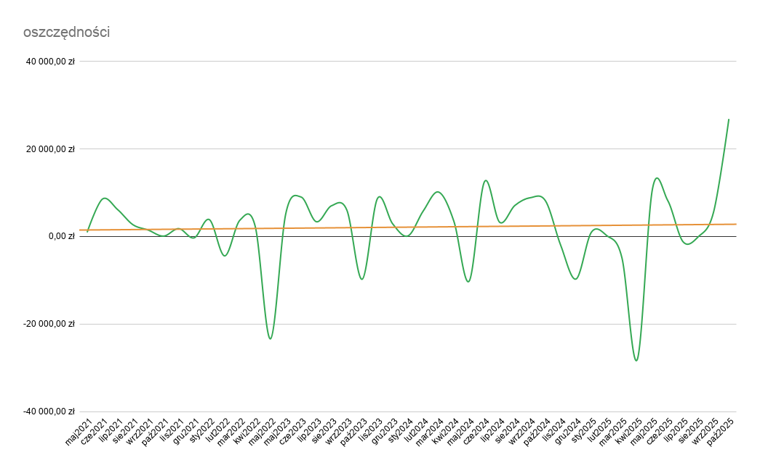
styczen2023 | 24,603.00 zł | 53,932.00 zł | 99,889.00 zł | 13,512.00 zł | 29,329.00 zł | 4.467297256
luty2023 | 28,398.33 zł | 30,996.00 zł | 102,486.67 zł | 10,162.33 zł | 2,597.67 zł | 3.414583979
marzec2023 | 16,663.32 zł | 9,489.00 zł | 95,312.35 zł | -22,928.32 zł | -7,174.32 zł | 0
kwiecien2023 | 27,464.67 zł | 35,017.00 zł | 102,864.68 zł | 13,609.67 zł | 7,552.33 zł | 3.878080958
2023-05-01 | 24,096.00 zł | 29,293.00 zł | 108,061.68 zł | 13,812.00 zł | 5,197.00 zł | 3.715752717
2023-06-01 | 25,996.00 zł | 35,024.00 zł | 117,089.68 zł | 12,442.00 zł | 9,028.00 zł | 3.95559155
2023-07-01 | 29,459.00 zł | 32,834.00 zł | 120,464.68 zł | 16,605.00 zł | 3,375.00 zł | 3.528273777
2023-08-01 | 32,271.91 zł | 39,306.23 zł | 127,499.00 zł | 17,426.91 zł | 7,034.32 zł | 3.847222121
2023-09-01 | 27,495.00 zł | 33,517.00 zł | 133,521.00 zł | 13,273.00 zł | 6,022.00 zł | 3.779740751
2023-10-02 | 31,846.00 zł | 22,078.00 zł | 123,753.00 zł | 19,761.00 zł | -9,768.00 zł | 0
2023-11-01 | 32,665.00 zł | 41,338.00 zł | 132,426.00 zł | 16,548.00 zł | 8,673.00 zł | 3.938169346
2023-12-01 | 32,752.00 zł | 35,631.00 zł | 135,305.00 zł | 16,635.00 zł | 2,879.00 zł | 3.459241665
2024-01-01 | 32,651.00 zł | 32,785.00 zł | 135,439.00 zł | 16,153.00 zł | 134.00 zł | 2.127104798
2024-02-01 | 34,339.00 zł | 40,185.00 zł | 141,285.00 zł | 17,105.00 zł | 5,846.00 zł | 3.766858811
2024-03-01 | 26,214.00 zł | 36,373.00 zł | 151,444.00 zł | 11,634.00 zł | 10,159.00 zł | 4.00685096
2024-04-01 | 30,442.00 zł | 33,948.00 zł | 154,950.00 zł | 15,889.00 zł | 3,506.00 zł | 3.544811912
2024-05-01 | 22,998.00 zł | 12,792.00 zł | 144,744.00 zł | 9,339.22 zł | -10,206.00 zł | 0
2024-06-01 | 22,819.00 zł | 35,307.00 zł | 157,232.00 zł | 7,985.00 zł | 12,488.00 zł | 4.09649289
2024-07-01 | 27,721.03 zł | 30,967.00 zł | 160,477.97 zł | 13,034.00 zł | 3,245.97 zł | 3.511344502
2024-08-01 | 28,196.33 zł | 35,307.00 zł | 167,588.64 zł | 12,221.33 zł | 7,110.67 zł | 3.851910524
2024-09-01 | 27,350.55 zł | 36,211.00 zł | 176,449.09 zł | 11,600.55 zł | 8,860.45 zł | 3.947455779
2024-10-01 | 24,132.00 zł | 32,269.00 zł | 184,586.09 zł | 10,019.00 zł | 8,137.00 zł | 3.910464316
2024-11-01 | 38,178.50 zł | 36,109.11 zł | 182,516.70 zł | 23,139.50 zł | -2,069.39 zł | 0
2024-12-01 | 41,229.34 zł | 31,517.00 zł | 172,804.36 zł | 27,602.41 zł | -9,712.34 zł | 0
2025-01-01 | 28,249.57 zł | 29,217.42 zł | 173,772.21 zł | 16,665.24 zł | 967.85 zł | 2.985808054
2025-02-02 | 33,915.77 zł | 34,143.57 zł | 174,000.01 zł | 27,982.87 zł | 227.80 zł | 2.35755372
2025-03-01 | 36870.38 | 32,016.00 zł | 169,145.63 zł | 23,835.23 zł | -4,854.38 zł | 0
2025-04-02 | 28147.69 | 0.00 zł | 140,997.94 zł | 18,871.54 zł | -28,147.69 zł | 0
2025-05-03 | 23756.11 | 34,640.00 zł | 151,881.83 zł | 12,970.94 zł | 10,883.89 zł | 4.036784144
2025-06-01 | 27430.62 | 35,649.00 zł | 160,100.21 zł | 11,489.91 zł | 8,218.38 zł | 3.914786218
zaoszczedzone log
2025-07-02 | 35727.13 | 34,535.00 zł | 158,908.08 zł | 21,801.39 zł | -1,192.13 zł | 0
2025-08-03 | 30514.24 | 30,467.00 zł | 158,860.84 zł | 15,413.49 zł | -47.24 zł | 0
2025-09-03 | 27317.62 | 32,914.00 zł | 164,457.22 zł | 12,828.87 zł | 5,596.38 zł | 3.747907196
2025-10-03 | 8375.51 | 35,234.00 zł | 191,315.71 zł | 5,932.51 zł | 26,858.49 zł | 4.429081593

